Hoja1
2023-05-05 14:27:37

BUENOS AIRES luquearti@gmail.com
BUENOS AIRES luquearti@gmail.com
____________________________________________________________________________________
"PLANCHUELA ”
“REFORZADA”
“ZINCADA"
COD. | MEDIDA | ENVASE POR | PRECIO C/U
P-062 | 50mm. | 100 | 24.24
P-063 | 76mm. | 50 | 31.61
P-064 | 102mm. | 50 | 37.79
P-065 | 130mm. | 50 | 54.80
P-066 | 156mm. | 50 | 68.34
P-067 | 180mm. | 50 | 85.20
P-068 | 200mm. | 50 | 95.29
P-069 | 244mm. | 50 | 106.13
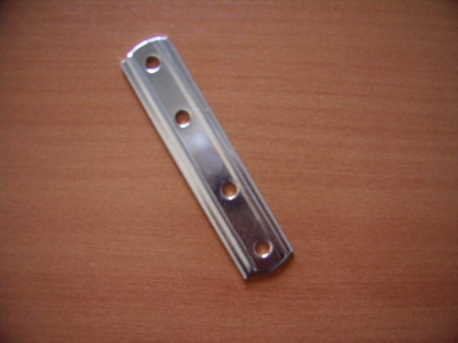

 | N

